상품제안서
전사 홍보응원타올 (20*100 고급형) | 상품코드: S08762

 |  |  |  |  |  |  | 02-713-8555 | www.synergygift.co.kr
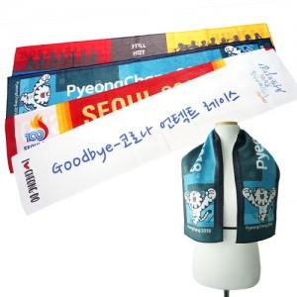

【상세/제작정보】

【인쇄/포장옵션】 | 풀칼라 / 종이상자

【공급단가】 | 수량 | 200~ | 500~ | 1,000~ | 3,000~ | 5,000~
*VAT별도 | 단가 | 3,780원 | 3,540원 | 3,420원 | 3,360원 | 3,330원

【상품 URL】 | https://www.synergygift.co.kr:443/src/goods_detail.php?gdno=6189

